U-Profiel
 |  | U-PROFIL CHECKER

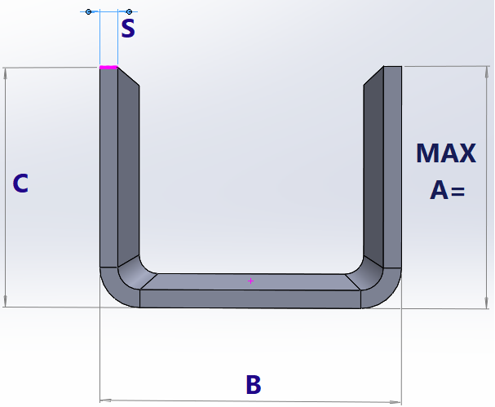
STAHL/ALU | 2.00
 | 1

 |  |  |  | MAX A=
 |  |  |  | 89.01
C≥A
 |  |  |  | MIN A/C=
 |  |  |  | 8.50

 |  |  | 100.00

